Graphiques
TABLEAU DE BORD DES VENTES
Périmètre : Holding (toutes les entreprises du groupe) | Période : 2026-06-01 — 2026-06-30

Performance vs objectifs (période en cours)

CA réalisé (objectifs) | CA objectif | Conversions réalisées | Conversions objectif
14,950,000 | 26,000,000 | 5 | 100

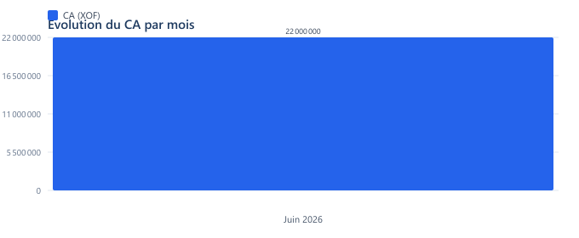
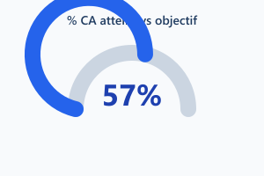

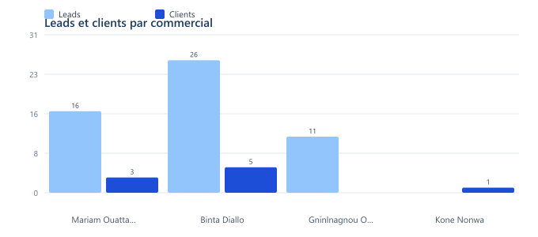
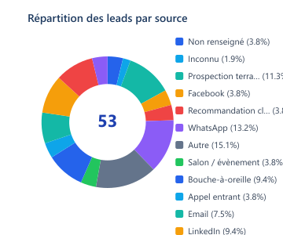
Performance des ventes

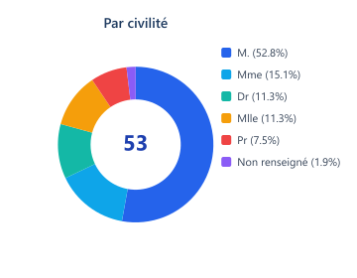
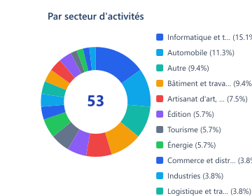
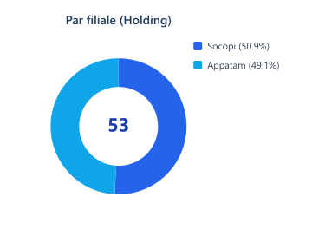
Répartition des prospects

